Arkusz1
 | SYSTEMY OPERACYJNE - CHEAT SHEET

Tutorial: | Na czerwono pola, w których trzeba coś wpisać | Na zielono pola, w których są wyniki | Na żółto pola, w których odpowiedź jest niepewna | Na niebiesko polecenia

CTRL+F | "Które z wymienionych błędów są błędami programowymi"
Polecenie

 | błąd dzielenia przez zero
 | błąd naruszenia ochrony pamięci
 | błędny kod rozkazu procesora
 | niewłaściwy tryb pracy procesora dla wykonania rozkazu

CTRL+F | W systemie pamięci wirtualnej do dyspozycji procesu jest |  |  |  |  |  |  |  |  |  |  |  |  |  | 0 | 1 | 2 | 3 | 4
Polecenie |  |  |  |  |  | 0 |  | 1 |  | FIFO | 1 |  | 1 | 1 | 0 | 1 | 0 | 0 | 0
 |  |  |  |  |  | 1 |  | 1 |  | LRU | 1 |  | 2 | 1 | 0 | 2 | 0 | 0 | 0
 |  |  |  |  |  | 2 |  | 1 |  | MFU | 2 | < | 3 | 1 | 0 | 3 | 0 | 0 | 0
 |  |  |  |  |  | 3 |  | 3 |  | LFU | 7 | < | 4 | 3 | 0 | 0 | 0 | 4 | 0
 |  |  |  |  |  | 4 |  | 2 |  |  |  | W tych dwóch | 5 | 2 | 0 | 0 | 5 | 0 | 0
 |  |  |  |  |  |  |  | 0 |  |  |  | zakładamy, że | 6 | 0 | 6 | 0 | 0 | 0 | 0
 |  |  |  |  |  | 1 | 0 | 4 |  |  |  | mamy tylko | 7 | 4 | 0 | 0 | 0 | 0 | 7
 |  |  |  |  |  | 3 |  | 2 |  |  |  | jedno | 8 | 2 | 0 | 0 | 8 | 0 | 0
 |  |  |  |  | 2 | 4 |  | 2 |  |  |  | najbardziej i | 9 | 2 | 0 | 0 | 9 | 0 | 0
 |  |  |  |  |  | 1 | 3 | 2 |  |  |  | najmniej | 10 | 2 | 0 | 0 | 10 | 0 | 0
 |  |  |  |  |  | 1 | 4 |  |  |  |  | powtarzające |  |  | 6 | 3 | 10 | 4 | 7
CTRL+F | W systemie plików jest 1000 wolnych bloków o wielkości |  |  |  |  |  |  |  |  |  |  | się!
Polecenie |  |  |  |  |  | Wolnych bloków | 1000 |  | Ciągły: | 512000
 |  |  |  |  |  | Wielkość (B) | 512 |  | Listowy: | 508000
 |  |  |  |  |  | Indeks bloku (b) | 32 |  | Indeksowy: | 507904 |  |  |  |  | 3
 |  |  |  |  |  |  |  |  |  |  |  |  |  |  |  | 1

CTRL+F | Które z wymienionych bitów są atrybutami strony
Polecenie

 | bit poprawności
 | bit odniesienia
 | bit zabrudzenia

CTRL+F | Na jakie adresy fizyczne zostaną przekształcone podane adresy
Polecenie |  |  |  |  |  |  | (bity)
 |  |  |  |  |  | Przesunięcie (offset) | 4 |  |  | 16

 |  |  |  |  |  | Nr strony | Nr ramki |  |  | Adres logiczny | Adres fizyczny
 |  |  |  |  |  | 0 | 7 |  |  | 51 | 19 |  | 3 | 1
 |  |  |  |  |  | 1 | 2 |  |  | 42 | 58 |  | 2 | 3
 |  |  |  |  |  | 2 | 3 |  |  | 38 | 54 |  | 2 | 3
 |  |  |  |  |  | 3 | 1 |  |  | 29 | 45 |  | 1 | 2
 |  |  |  |  |  | 4 | 4 |  |  | 12 | 124 |  | 0 | 7
CTRL+F | Poniżej przedstawione jest uszeregowanie procesów |  |  |  |  |  |  |  |  |  |  |  |  | 1 | 2 | 3 | 4 | 5 | 6 | 7 | 8 | 9 | 10 | 11 | 12 | 13 | 14 | 15 | 16 | 17 | 18 | 19 | 20 | Proces X będzie w chwili czasu Y w stanie Z:
W przydziale SJF wybierany jest ten proces, który potrzebuje najmniej czasu (liczonego do najbliższego stanu oczekiwania). Na przykład w sytuacji obok, po 4 jednostce czasu, zostanie wybrany proces P1, ponieważ potrzebuje tylko 1 jednostki czasu procesora, aby przejść w stan oczekiwania (a P3 potrzebuje dwóch). Przykład SJF umieszczony jest pod tabelką do uzupełniania (PRZYKŁAD SIĘ NIE AKTUALIZUJE)
Polecenie |  |  |  |  |  |  |  |  |  |  |  |  | P1 |  |  | g | g | g | g | w | o | o | o | g | g | w | w | w | o | g | g | g | w
 |  |  |  |  |  |  |  |  |  | Czas cyklu przetwarzania |  |  | P2 | w | w | w | w | o | o | o | o | w | w |  |  |  |  |  |  |  |  |  |  | SJF
 |  |  |  |  |  |  |  |  |  | P1 | 18 |  | P3 |  | g | g | g | w | w | o | o | o | g | w | w | o | o | o | o | w | w | w
 |  |  |  |  |  |  |  |  |  | P2 | 10
 |  |  |  |  |  |  |  |  |  | P3 | 18
 |  |  |  |  |  |  |  |  |  |  |  | Przykład (SJF): |  | 1 | 2 | 3 | 4 | 5 | 6 | 7 | 8 | 9 | 10 | 11 | 12 | 13 | 14 | 15 | 16 | 17 | 18 | 19 | 20
 |  |  |  |  |  |  |  |  |  | Czas oczekiwania procesu |  |  | P1 |  |  | g | g | w | o | o | o | g | g | g | g | w | w | w | o | w
Przydział SRT działa analogicznie, ale w każdej chwili może zmienić wykonywany proces (jest to algorytm z wywłaszczeniem). Wybierany jest ten, któremu pozostało mniej czasu do stanu oczekiwania. Jak widać w przykładzie, można zawiesić wykonywanie procesu w dowolnej chwili (nie tylko kiedy przejdzie w stan oczekiwania)
 |  |  |  |  |  |  |  |  |  | P1 | 9 |  | P2 | w | w | w | w | o | o | o | o | w | w |  |  |  |  |  |  |  |  |  |  | SRT
 |  |  |  |  |  |  |  |  |  | P2 | 0 |  | P3 |  | g | g | g | g | w | w | o | o | o | w | w | o | o | o | o | g | w | w | w
 |  |  |  |  |  |  |  |  |  | P3 | 4
 |  |  |  |  |  |  |  |  |  |  |  | Przykład (SRT): |  | 1 | 2 | 3 | 4 | 5 | 6 | 7 | 8 | 9 | 10 | 11 | 12 | 13 | 14 | 15 | 16 | 17 | 18 | 19 | 20
 |  |  |  |  |  |  |  |  |  |  |  |  | P1 |  |  | g | w | o | o | o | g | g | w | w | w | o | g | w
 |  |  |  |  |  |  |  |  |  |  |  |  | P2 | w | g | g | g | w | w | w | o | o | o | o | g | w | w
 |  |  |  |  |  |  |  |  |  |  |  |  | P3 |  | w | w | o | o | o | g | w | w | o | o | o | o | g | g | w | w | w

Procesy P1 i P3 się kończą, dlatego przestrzeń oznaczona na wykresie jako P1 i P3 jest wolna.
Najpierw umieszczamy P5, a potem jako odpowiedź podajemy rozmiar największego wolnego bloku.
W pierwszym dopasowaniu, dla P5 przyznajemy pierwszy blok o wielkości >= rozmiarowi P5 (tutaj 100 KiB). Zostają 100, 450, 144. Odpowiedzią jest 450.
W najlepszym dopasowaniu, P5 dostaje najmniejszy obszar, w którym się mieści (tutaj 144). Zostają obszary 200, 450, 44 (144 po odjęciu 100 dla P5). Odpowiedź to 450.
W najgorszym dopasowaniu, P5 dostaje największy obszar, czyli 450. Po wykrojeniu z niego bloku 100, pozostaje 350 KiB wolnego. Wszystkie wolne obszary teraz to: 200, 350, 144. Odpowiedź: 350

CTRL+F | W systemie komputerowym, wyposażonym w |  |  |  |  |  |  |  |  |  | KiB | Wolne miejsce
Polecenie |  |  |  |  |  |  |  |  | Pamięć (MiB) | 1 | 1024 | 144
 |  |  |  |  |  |  |  |  | P1 (KiB) | 200
 |  |  |  |  |  |  |  |  | P2 (KiB) | 120
 |  |  |  |  |  |  |  |  | P3 (KiB) | 450
 |  |  |  |  |  |  |  |  | P4 (KiB) | 110
 |  |  |  |  |  |  |  |  | P5 (KiB) | 100

Podział na bloki bliźniacze dzieli dostępną pamięć na połowy, tak by uzyskać jak najlepiej dopasowany do wymagań blok pamięci.
W przypadku przydzielania kolejno 200, 120, 450, 110 KiB do pamięci 1024 KiB, postępujemy tak:
Podziel pamięć na 512, 256, 256. Przydziel 256 KiB procesowi P1 (200).
Podziel ostatni blok na połowy (512, 256, 128, 128) i jedną z nich przydziel procesowi P2 (120).
Proces P3 (450) umieść w pierwszym, 512 KiB bloku.
Proces P4 (110) umieść w ostatnim bloku, mającym 128 KiB.
Po zwolnieniu pamięci przez P1 i P3, umieść P5 w odpowiednim bloku (według jego rozmiaru).
Pozostaje blok 512 KiB. To jest maksymalny rozmiar procesu, który można wstawić do pamięci
CTRL+F | W systemie plików, w którym wielkość bloku wynosi
Polecenie |  |  |  |  |  | Wielkość bloku (B) | 512 |  | Listowym schematem organizacji
 |  |  |  |  |  | Indeks bloku (b) | 16 |  | 514
 |  |  |  |  |  | Plik zajmuje (bloków) | 513 |  | 2-poziomowym schematem organizacji
 |  |  |  |  |  |  |  |  | 514
 |  |  |  |  |  |  | 261630
 |  |  |  |  |  |  | 511
CTRL+F | W którym z wymienionych implementacji systemu
Polecenie |  |  |  |  |  |  | 256
 |  |  |  |  |  |  | 3
 |  |  |  |  |  |  | 2
 | CP/M

CTRL+F | Które z wymienionych funkcji systemowych do realizacji operacji
Polecenie

 | creat
 | write
 | truncate

CTRL+F | W których przypadkach typów pliku informacja o tym typie
Polecenie

 | dowiązanie symboliczne (link symboliczny, skrót)
 | katalog

CTRL+F | W których przypadkach typów plików informacja o tym typie
Polecenie

 | plik audio
 | plik graficzny
 | plik hipertekstowy
 | plik video

 |  |  |  |  |  |  | Dane: | ABCDEFGH
CTRL+F | Plik tekst.txt zawiera następujące dane: ABCDEFGH. Co zostanie odczytane w wyniku wykonania poniższej sekwencji |  |  |  |  |  | lseek | 3 | lseek(d, X, SEEK_SET)
Polecenie |  |  |  |  |  |  | read | 4 | read(d, buf, X)
 |  |  |  |  |  |  |  | DEFGH
 |  |  |  |  |  |  |  | DEFG

 | DEFG

CTRL+F | Plik tekst.txt zawiera następujące dane: ABCDEFGH. Jaka będzie zawartość pliku po wykonaniu poniższej sekwencji operacji
Polecenie |  |  |  |  |  |  | Dane: | ABCDEFGH
 |  |  |  |  |  |  | write: | 12345678 | 2 |  |  | 12CDEFGH
 |  |  |  |  |  |  | lseek: | 3 |  |  | 5
 |  |  |  |  |  |  | write 2: | 87654321 | 4 |  |  | 12CDE8765

 | 12CDE8765

CTRL+F | W których systemach plików nie występuje problem duplikacji wolnego bloku?
Polecenie

 | wykorzystujących wektor bitowy do zarządzania wolną przestrzenią
 | opartych na tablicy FAT

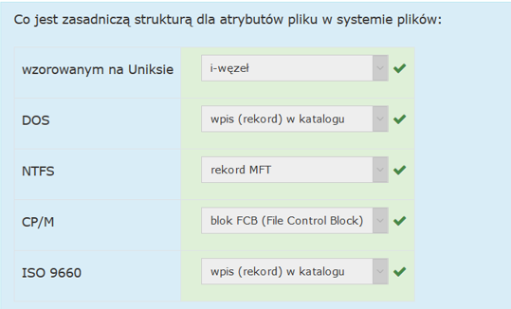
CTRL+F | Co jest zasadniczą strukturą dla atrybutów pliku w systemie plików:
Polecenie

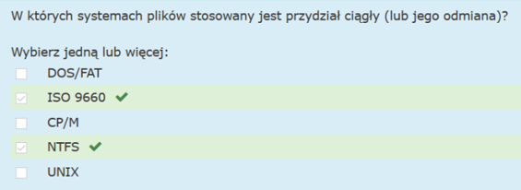
CTRL+F | W których systemach plików stosowany jest przydział ciągły
Polecenie

CTRL+F | W których systemach plików stosowany jest wektor bitowy do zarządzania wolną przestrzenią?
Polecenie

CTRL+F | Jakiej wielkości przestrzenią dyskową można zarządzać na potrzeby danych w systemie plików opartym na 12-bitowym FAT
Polecenie

CTRL+F | W systemie plików opartym na modelu uniksowym umieszczono plik o wielkości 300000 B. Ile łącznie bloków dyskowych jest niezbędnych do przechowania zawartości tego pliku, jeśli blok ma wielkość 512 B
Polecenie |  |  |  |  |  |  | Wielkość | 300000 | bajtów |  | 10 | 576
 |  |  |  |  |  |  | Blok | 512 | bajtów |  | 128 | 448
 |  |  |  |  |  |  | Indeks | 32 | bity |  |  | 4
 |  |  |  |  |  |  | Wsk. w i-węźle |  | 10
 | 592 |  |  |  |  |  |  | 586
 |  |  |  |  |  |  |  | 592

CTRL+F | W systemie plików, w którym wielkość bloku wynosi |  |  |  |  | Wielkość bloku (B) | 512 |  | Listowym schematem organizacji
Polecenie |  |  |  |  |  | Indeks bloku (b) | 16 |  | 2138.1
 |  |  |  |  |  | Plik zajmuje (B) | 1090397 |  | Indeksowy z listowym schematem organizacji
 |  |  |  |  |  | Wkaźników w i-węźle | 10 |  | 2139
 |  |  |  |  |  |  |  |  | I-węzły
 |  |  |  |  |  |  | 2130 |  | 2140
 |  |  |  |  |  |  | 256
 |  |  |  |  |  |  | 9

 |  |  |  |  |  |  | 1864
 |  |  |  |  |  |  | 8
CTRL+F | W systemie segmentacji pamięci 8-bitowy adres logiczny składa się |  |  |  |  |  |  | Nr segmentu | Adres bazowy | Wielkość
Polecenie |  |  |  |  |  |  |  | 0 | 33 | 20
 |  |  |  |  |  |  |  | 1 | 10 | 15
 |  |  |  |  |  |  |  | 2 | 45 | 10
 | Adres logiczny | Adres fizyczny |  |  |  |  |  | 3 | 58 | 8
 | 130 | 47 |  | 2 | 2 | 45 | 10 | 47
 | 199 | 65 |  | 3 | 7 | 58 | 8 | 65
 | 84 | -1 |  | 1 | 20 | 10 | 15 | -1
 | 15 | 48 |  | 0 | 15 | 33 | 20 | 48
 | 142 | -1 |  | 2 | 14 | 45 | 10 | -1

CTRL+F | Które z wymienionych elementów architektury procesora/komputera
Polecenie

 | przerwanie zegarowe
 | sprzętowa ochrona pamięci
 | wyodrębnienie instrukcji uprzywilejowanych
 | dualny tryb pracy
 | przerwanie programowe

CTRL+F | Na co może oczekiwać proces, który znajduje się w stanie oczekiwania?
Polecenie

 | na sygnał synchronizujący
 | na zakończenie operacji wejścia-wyjścia

CTRL+F | Proszę wybrać te rodzaje urządzeń i systemów operacyjnych
Polecenie

 | systemy wielozadaniowe
 | urządzenia asynchroniczne
 | systemy interakcyjne
 | urządzenia wejściowe

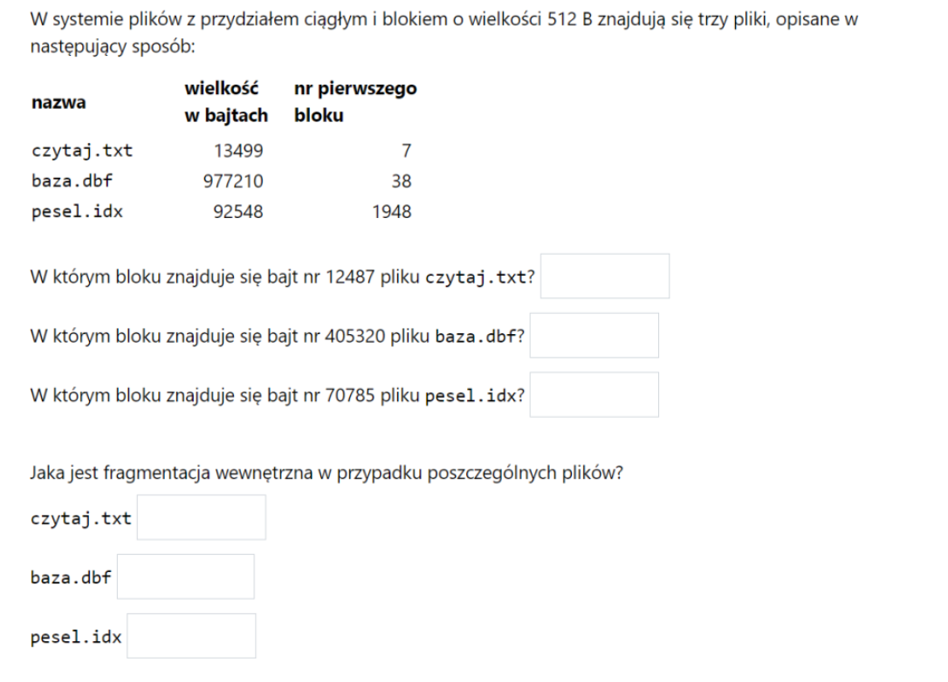
CTRL+F | W systemie plików z przydziałem ciągłym i blokiem o wielkości
Polecenie
 |  |  |  | Wielkość bloku (B) | 512
 |  |  |  | Wielkość pliku (B) | Nr bloku | Bajt do wyszukania |  | W którym bloku
 |  |  |  | 15877 | 9 | 14585 |  | 37 |  | 29
 |  |  |  | 529653 | 48 | 277003 |  | 589 |  | 542
 |  |  |  | 84706 | 1088 | 42771 |  | 1171 |  | 84

 |  |  |  |  |  |  |  | Fragmentacja wewnętrzna
 |  |  |  | Miejsce zajęte na dysku |  |  |  | % | Ilość bajtów
 |  |  |  | 16384 |  |  |  | 3.09 | 507
 |  |  |  | 529920 |  |  |  | 0.05 | 267
 |  |  |  | 84992 |  |  |  | 0.34 | 286

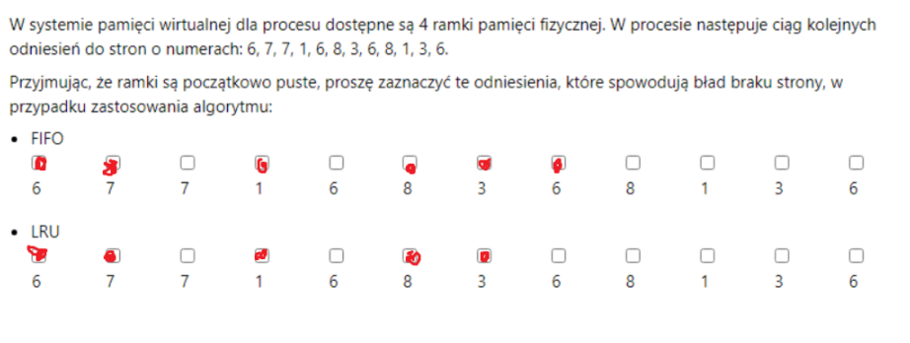
Błąd braku strony występuje, kiedy żądanej strony nie ma w pamięci. Również na początku (przyjmujemy, że ramki są początkowo puste).
W przypadku FIFO, przy konieczności zastąpienia strony, wyrzucamy najwcześniej sprowadzoną stronę.
W przypadku LRU, zastępowana jest strona, do której nie było odwołań przez najdłuższy czas.
W zadaniu obok - dla FIFO: Ładujemy do pamięci 6, 7, 1, 8 (do pustych początkowo ramek). Następnie, sprowadzamy stronę nr 3 i zastępujemy nią 6 (najdawniej sprowadzona). W momencie odwołania do 6 sprowadzamy ją w miejsce 7.
Dla LRU: Ładujemy do pustych ramek 6, 7, 1, 8. Sprowadzamy do pamięci stronę nr 3. Umieszczamy ją w miejscu, które dotychczas zajmowała 7, ponieważ do niej było najdawniej odwołanie. Później nie ma już żadnych błędów braku strony.
CTRL+F | W systemie pamięci wirtualnej dla procesu dostępne są
Polecenie

